Estadísticas
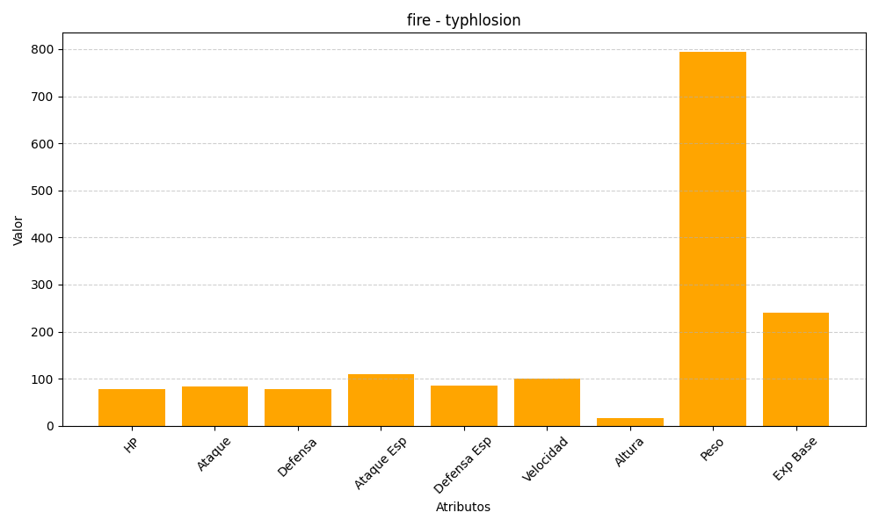
ID | Nombre | Tipo | HP | Ataque | Defensa | Ataque Especial | Defensa Especial | Velocidad | Altura | Peso | Experiencia Base
157 | typhlosion | fire | 78 | 84 | 78 | 109 | 85 | 100 | 17 | 795 | 240

